EVIDENCIAS
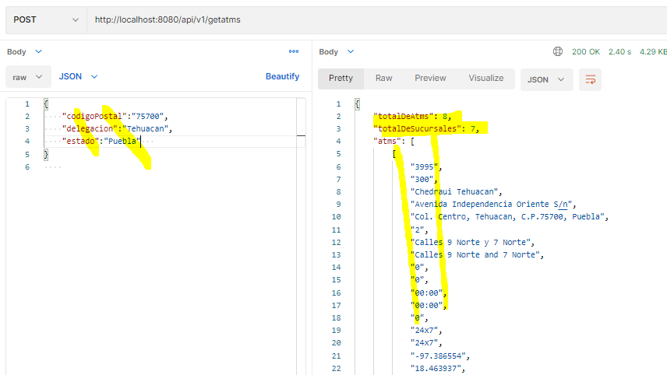
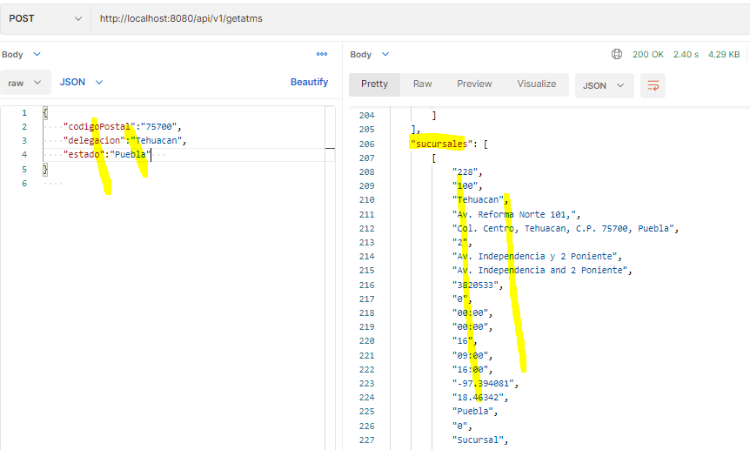
EVIDENCIAS DE LAS PRUEBAS REALIZADAS

Servicio atm-service

Endpoint para validar que el servicio esta arriba
http://localhost:8080/actuator/health

Endpoint para obtener cajeros automaticos y sucursales (caso validación del request)
http://localhost:8080/api/v1/getatms
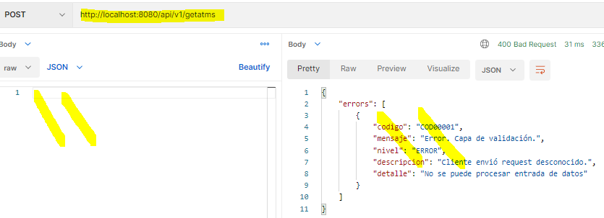

Endpoint para obtener cajeros automaticos y sucursales (caso validación de comunicación)
http://localhost:8080/api/v1/getatms
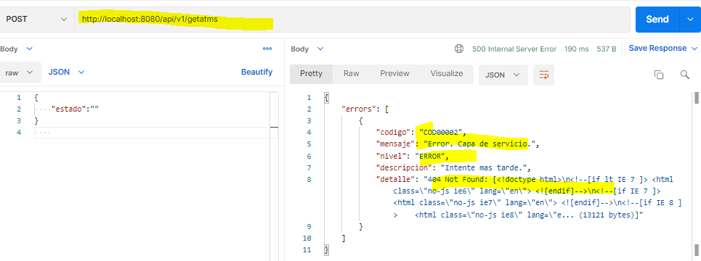

Endpoint para obtener cajeros automaticos y sucursales (casos exitosos)
http://localhost:8080/api/v1/getatms

